宗樺
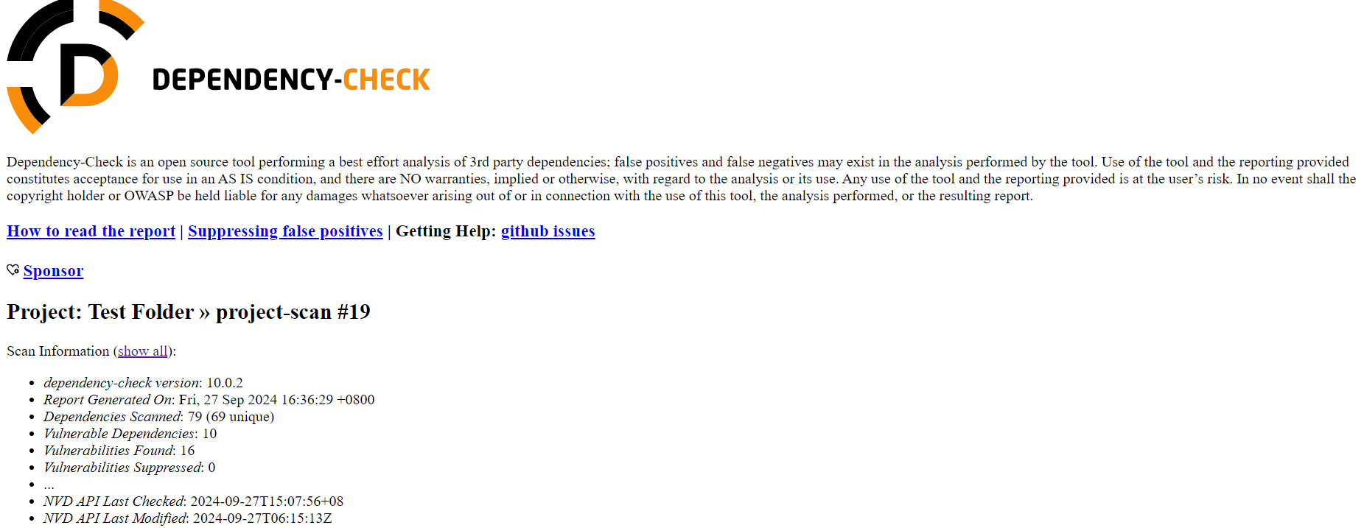
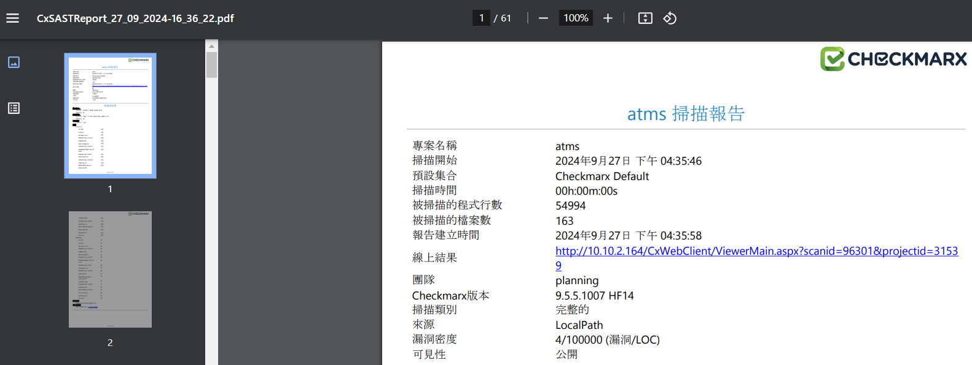
負責人員： | 吳宗樺 |  | 追蹤日期：2024-01-31
需求單位 | 項目 | 上次進度 | 目前進度 | 業務/IT | 分類 | 對接窗口
資訊研發處 | CICD | 1.處理 CICD gitlab 與 jenkins 相關申請與管理 2.協助 MID OCP AP 申請入住的相關問題 3.協助寬橋/北祥科技/藍科科技使用行內 CICD 流程與建置專案 4.本機測試實作 OCP AP 入住與相關學習 | 1.處理 CICD gitlab 與 jenkins 相關申請與管理 2.協助 MID OCP AP 申請入住的相關問題:yaml file 3.協助 Kycrr 使用行內 CICD 流程與建置專案 4.本機測試實作 OCP AP 入住與相關學習:minikube | 吳宗樺 |  | 行方: 許靖盈 - ACH / 吳翊平 - Tibco / 謝豐隆 – ebank 李家毓 / 謝任桓 / 林彥辰 寬橋: Jamie / Kyle / Yian IBM: Lynn
資訊研發處 | 中台 |  | 連線報表(放款) BRD 檢視與簡報製作
資訊研發處 | 參與會議 | 1.CICD 相關會議 | 1.CICD 相關會議

